2023
ПРАЙС-ЛИСТ
№ | Фото | Найменування | Гурт | Націнка | РРЦ
1 | 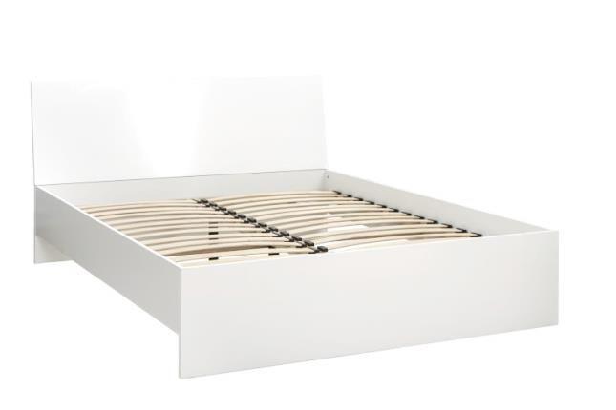 | Міріна - Спальня - Ліжко MW1600 (White) | 5448 | 50% | 8172
2 | 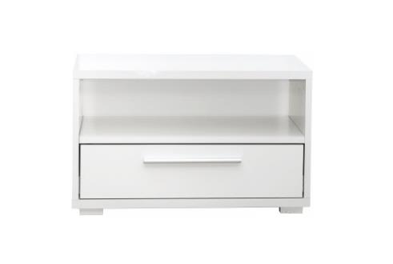 | Міріна - Спальня - Тумба - (White) | 1470 | 50% | 2205
3 | 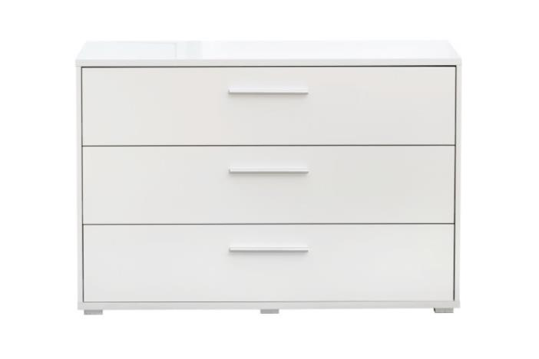 | Міріна - Спальня - Комод 3-шухляди - (White) | 4134 | 50% | 6201
4 | 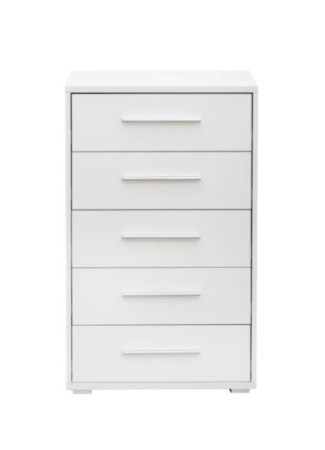 | Міріна - Спальня - Комод 5-шухляди - (White) | 4068 | 50% | 6102
5 | 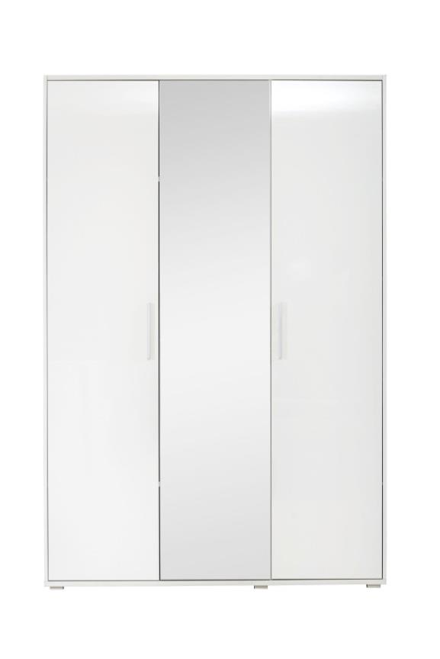 | Міріна - Спальня - Гардероб 3-дверний - (White) | 8334 | 50% | 12501
6 | 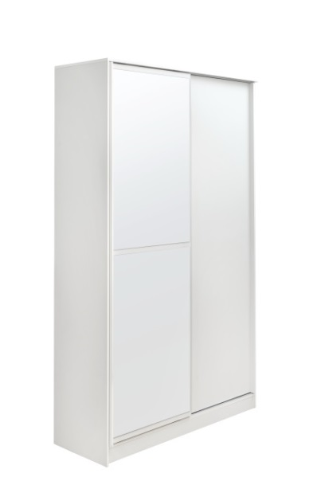 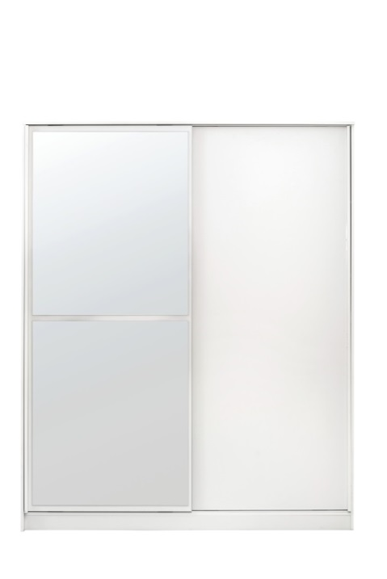 | Аледо - Шафа-купе 1200 (White) | 8238 | 50% | 12357
 |  | Аледо - Шафа-купе 1800 (White) | 10752 | 50% | 16128
7 | 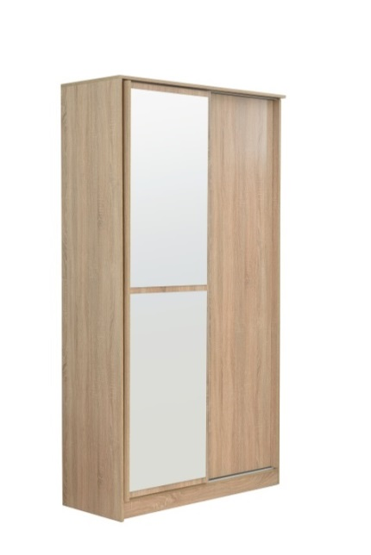 | Аледо - Шафа-купе 1200 (Oak Sonomo) | 8400 | 50% | 12600
 |  | Аледо - Шафа-купе 1800 (Oak Sonomo) | 10650 | 50% | 15975
8 | 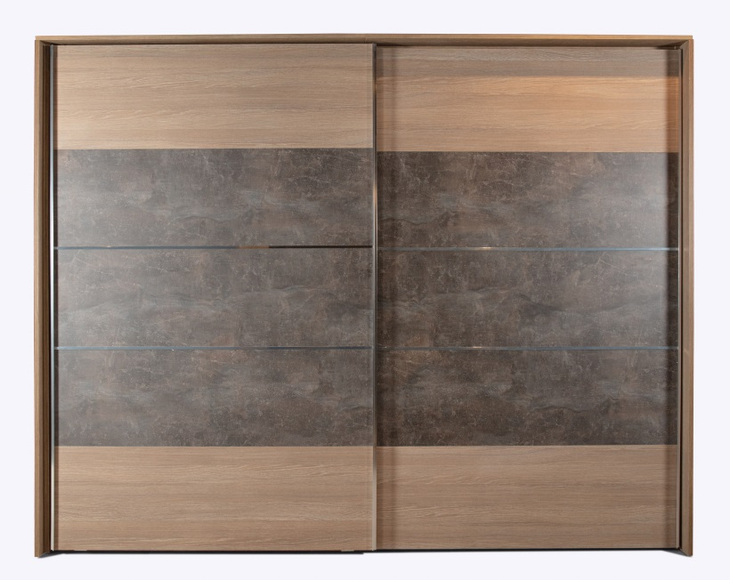 | Мелотіс - Шафа-купе 2600 | 17640 | 50% | 26460
9 | 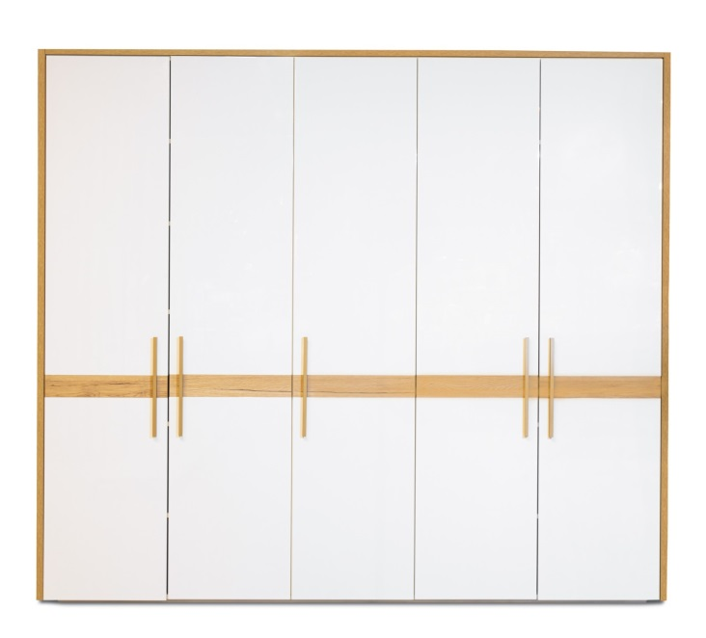 | Сієрра - Шафа-5 дверна | 14814 | 50% | 22221
10 | 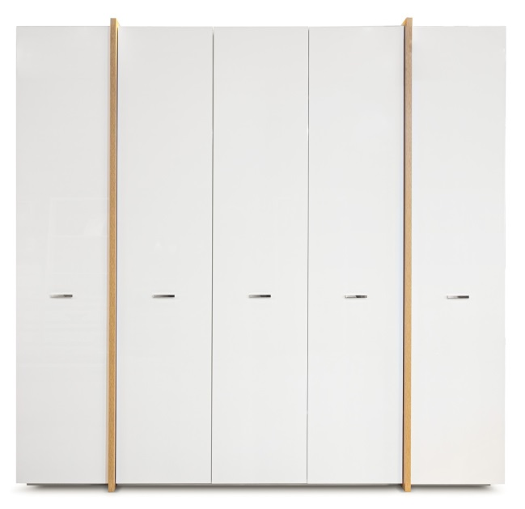 | Аль ба - Шафа-5 дверна | 14490 | 50% | 21735
11 | 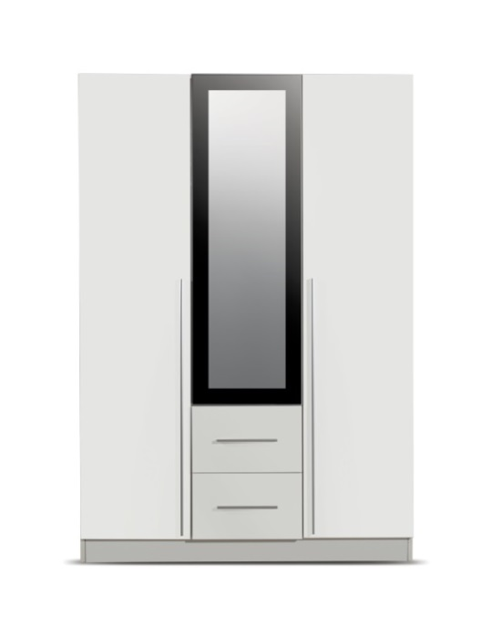 | Крефельд - Шафа-3 дверна (White) | 7749 | 50% | 11624
12 | 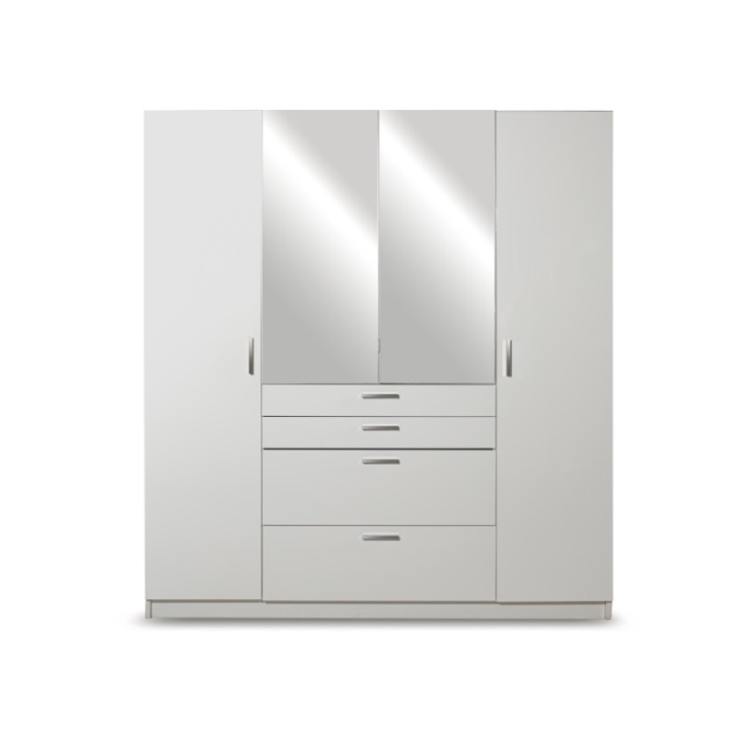 | Гамбург - Шафа-4 дверна (White) | Знято з виробництва | 50% | Знято з виробництва | Знято з виробництва
13 | 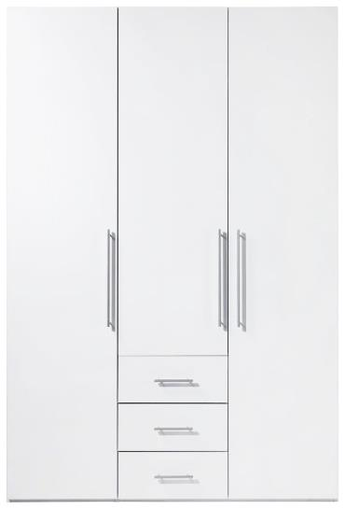 | Магнум - Шафа-3 дверна (White) | 9216 | 50% | 13824
14 | 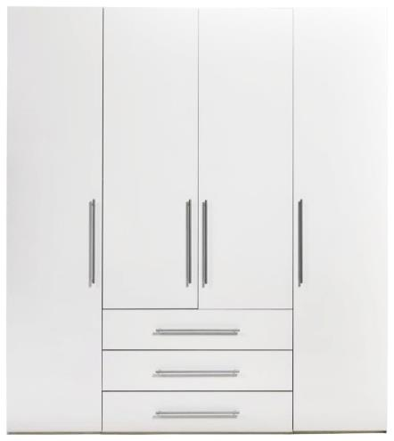 | Магнум - Шафа-4 дверна (White) | 12732 | 50% | 19098
15 | 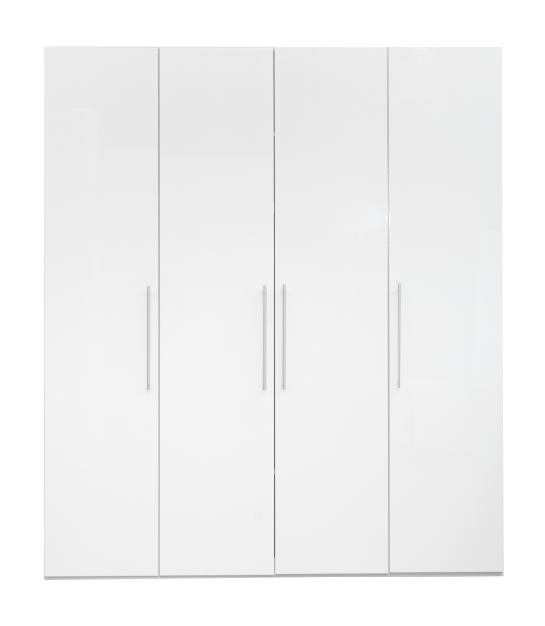 | Глоссі - Шафа-3 дверна (White) | 8892 | 50% | 13338
16 | 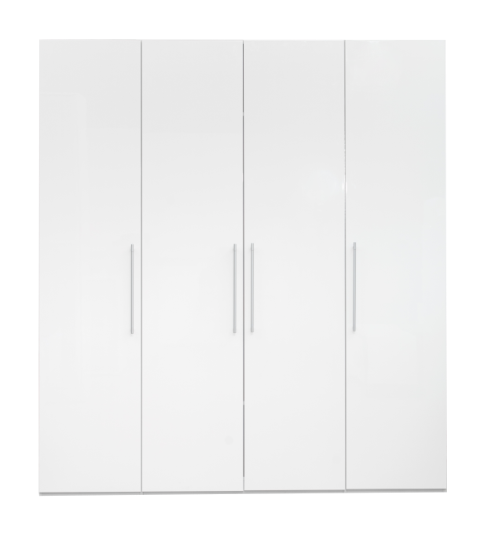 | Глоссі - Шафа-4 дверна (White) | 12198 | 50% | 18297
17 | 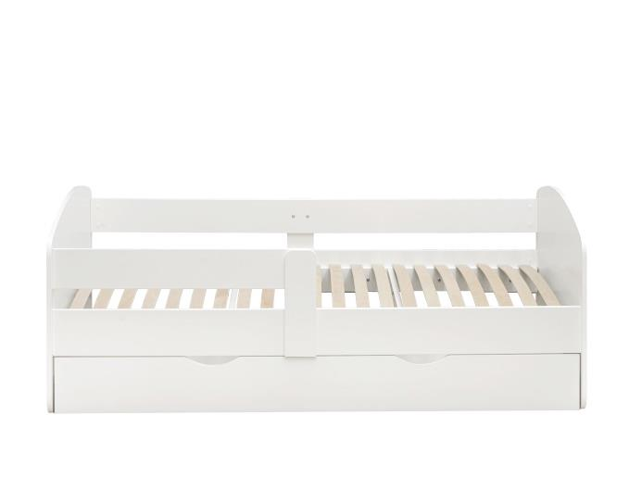 | Коколіно - Ліжко - дитяче 160*80 | 3246 | 50% | 4869
18 | 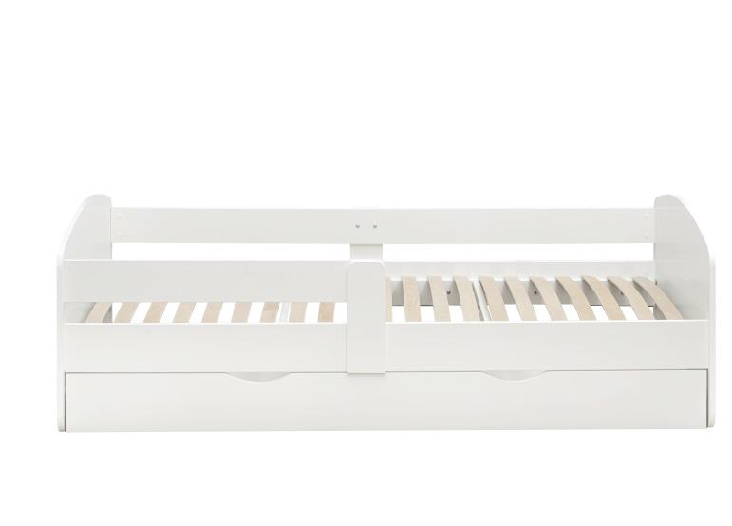 | Коколіно - Ліжко - дитяче 200*90 | 3972 | 50% | 5958
19 |  | Крістіан - Комод 600 - (White) | 1902 | 50% | 2853
20 |  | Крістіан - Комод W1200 - (White) | 3912 | 50% | 5868
21 |  | Крістіан - Комод W1600 - (White) | 4986 | 50% | 7479
22 |  | Рома - Комод W1900 ( White,Oak sonomo) | 5352 | 50% | 8028
23 | 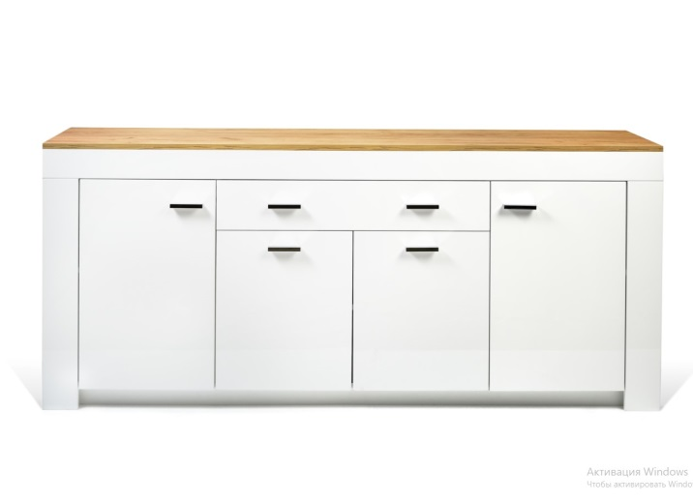 | Лемберг - Комод W1900 (White,Oak craft) | 6252 | 50% | 9378
24 | 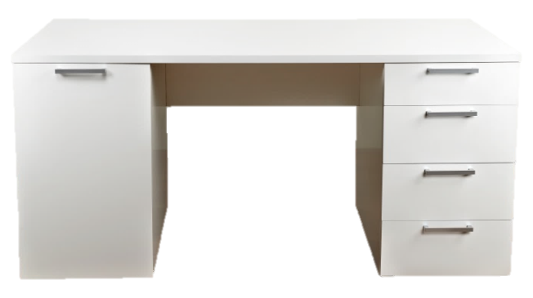 | Стіл письмовий Ларі (White) | 5274 | 50% | 7911
26 | 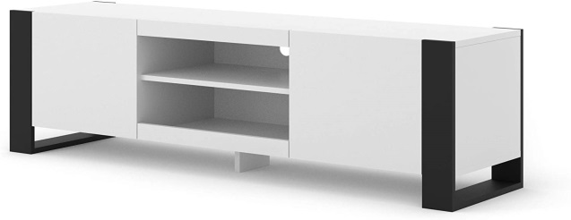 | Монді - Тв підставка | 2730 | 50% | 4095
27 | 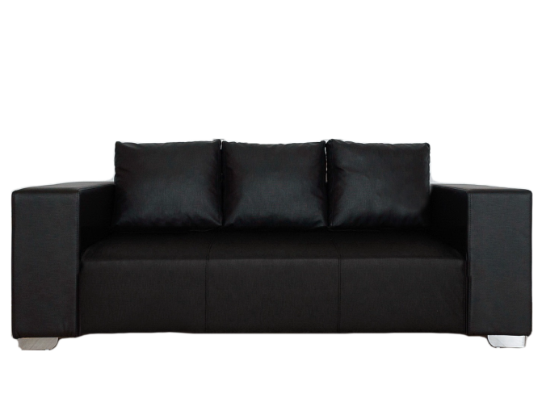 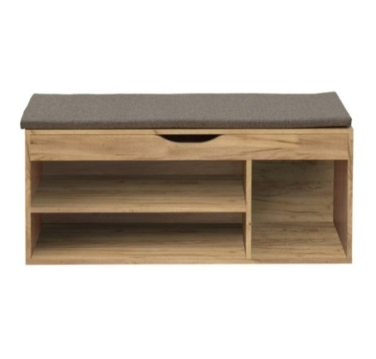 | Взуттєва тумба - Комфі (Beton/Gold craft oak) | 1734 | 50% | 2601
28 | 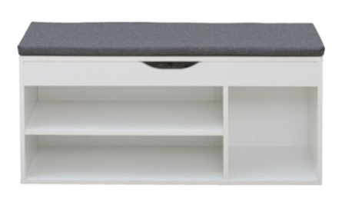 | Взуттєва тумба - Комфі (Oak sonomo/White ) | 1512 | 50% | 2268
29 | 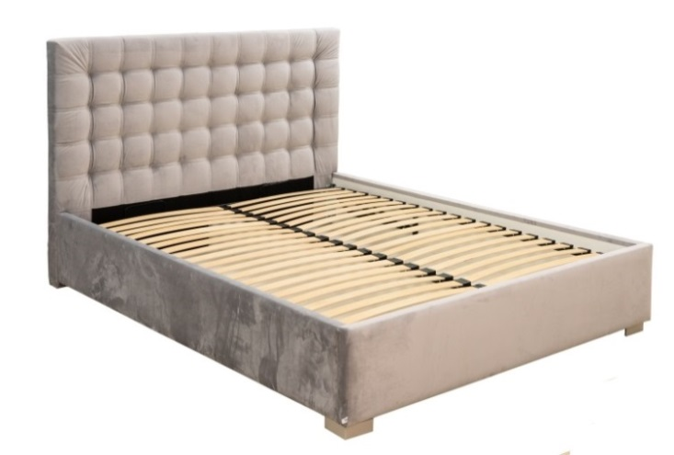 | Ліжко Фрідом 1600 з механізмом | 10962 | 50% | 16443
30 | 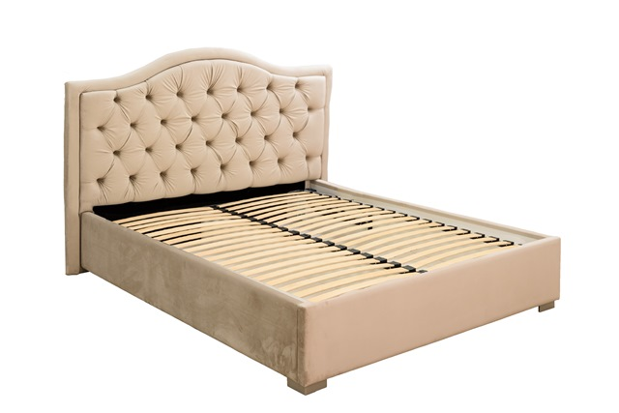 | Ліжко Амелія 1600 з механізмом | 11724 | 50% | 17586
31 | 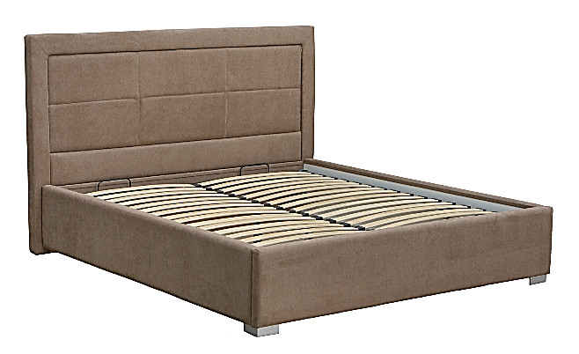 | Ліжко Тіфані 1600 з механізмом | 10962 | 50% | 16443
32 |  | База - Ліжко ( механізм) MW1600 | 8886 | 50% | 13329
33 | 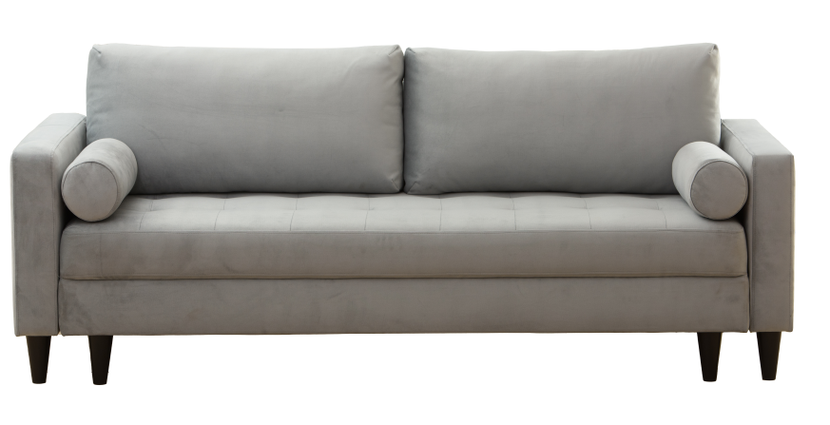 | Ріо - Диван 3-місний | 13398 | 50% | 20097
34 | 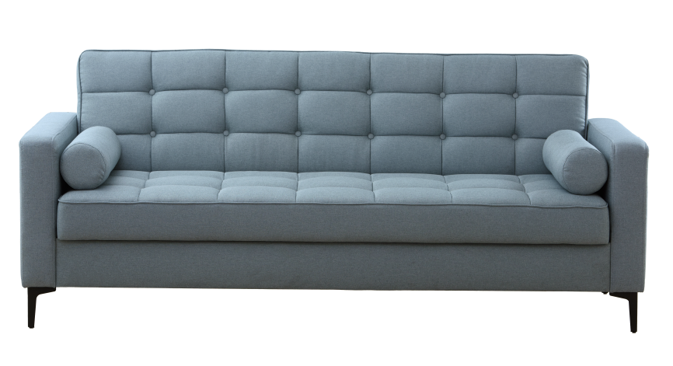 | Сіетл - Диван 3-місний | 11694 | 50% | 17541
35 | 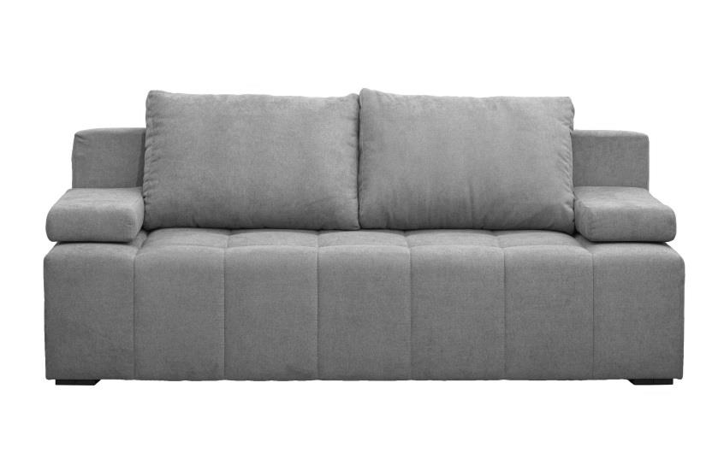 | Луна - Диван 3-місний | 8220 | 50% | 12330
36 | 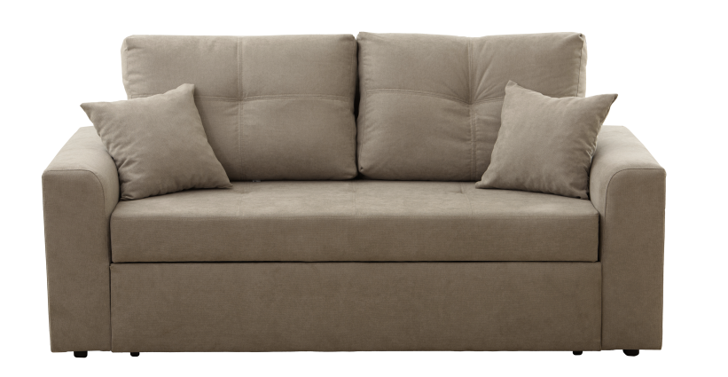 | Смарт- Диван 2-місний | 9390 | 50% | 14085
37 | 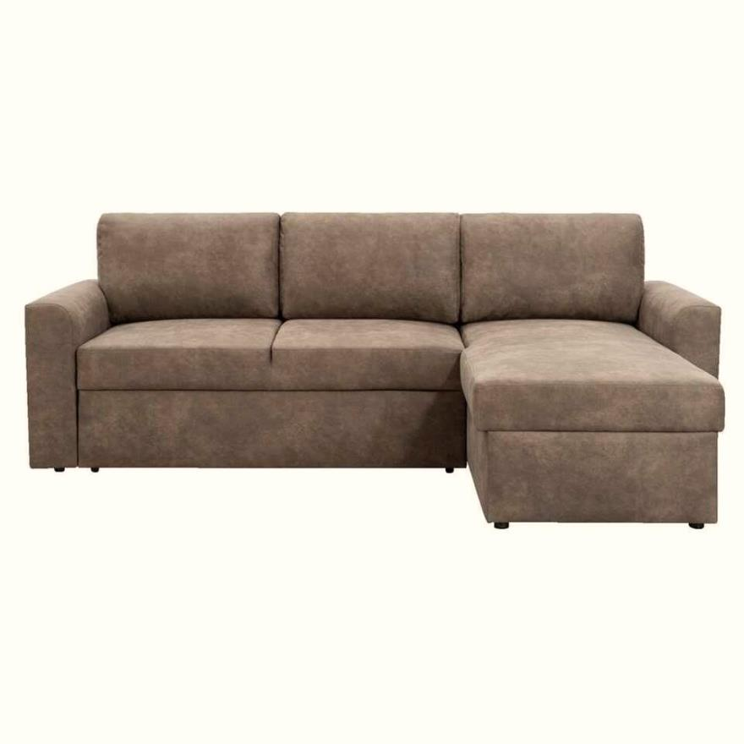 | Берн - Диван кутовий | 12552 | 50% | 18828
38 | 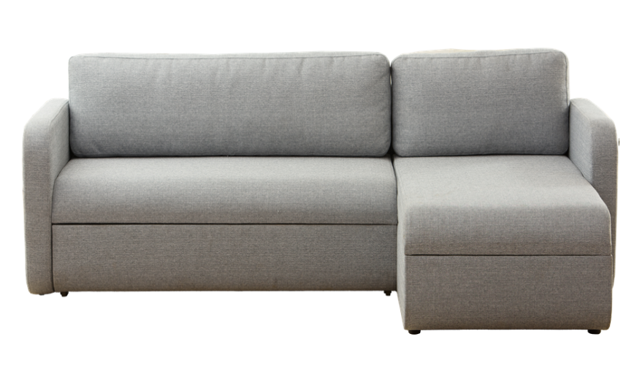 | Джет - Диван кутовий |  | 50% | 0
39 |  | Атланта - Диван 3-місний | 6804 | 50% | 10206
40 |  | Сінді - Крісло - Білий / Чорний | 3786 | 50% | 5679
 |  | Сінді - Диван 2-місний - Білий / Чорний | 5598 | 50% | 8397
 |  | Сінді - Диван 3-місний - Білий / Чорний | 6726 | 50% | 10089
41 | 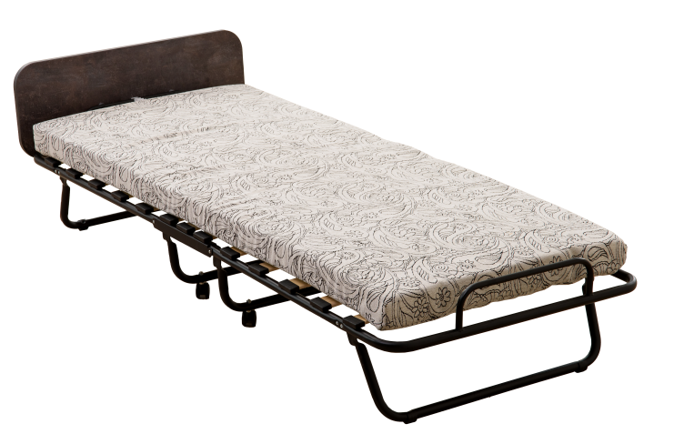 | Розкладачка 190*80 | 3660 | 30% | 4758
42 | 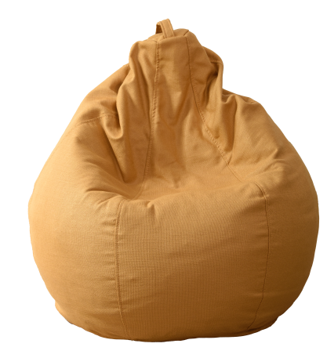 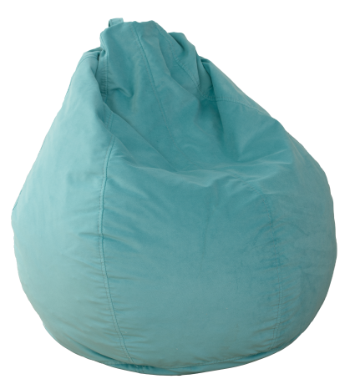 | Груша - Лейз | 672 | 50% | 1008
43 | 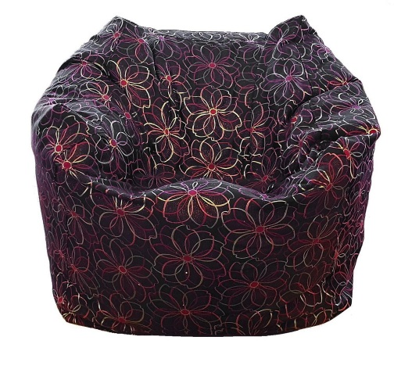 | Груша - Куб | 894 | 50% | 1341

